Sheet1
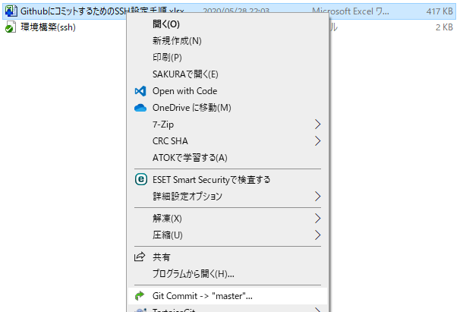
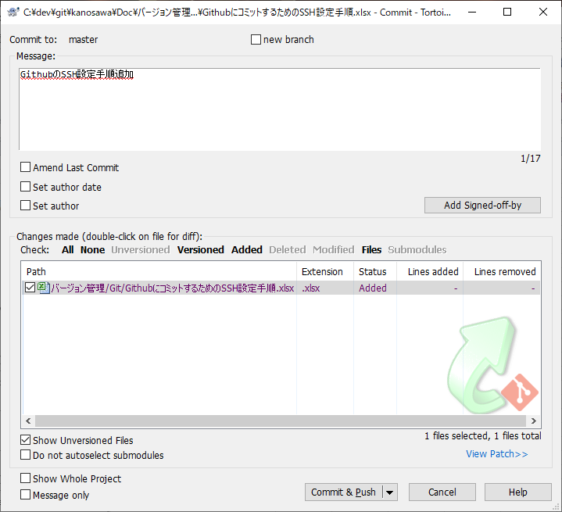
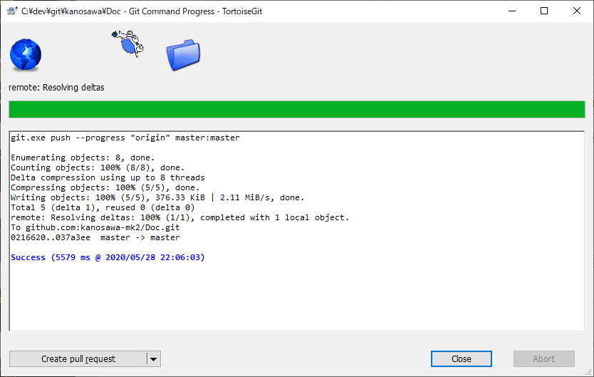
GithubにコミットするためのSSH設定手順

 | 前提条件
 |  | Gitがインストールされていること

1 | TortoiseGitインストール
 | 1 | サイトからTortoiseGitをダウンロード
 |  | https://tortoisegit.org/download/

 | 2 | 日本語化パッチもあるので任意でダウンロード

 | 3 | ダウンロードしたexeを実行し、デフォルト設定でインストール

2 | ssh設定
 | 1 | PuTTYgenを実行

 | 2 | Generateボタンをクリック
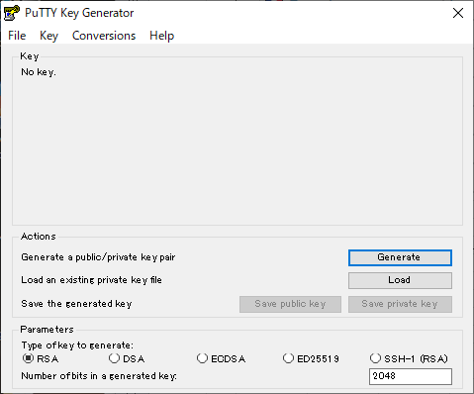

 | 3 | 指定の両利きないでマウスを動かすとバーがたまるので、終わるまで動かす。
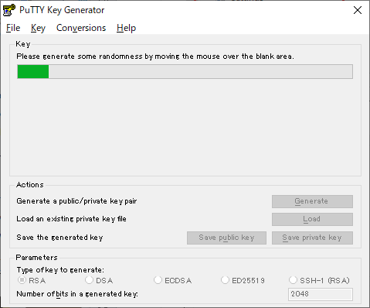

 | 4 | 完了したら、Public keyを選択してコピー

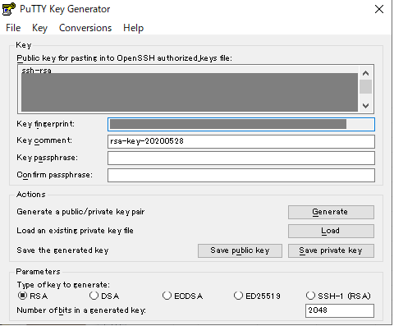

 | 5 | GithubのSettingsをクリック

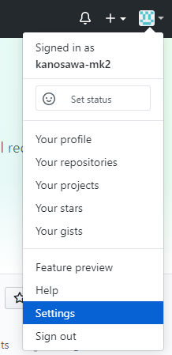

 | 6 | 「SSH and GPG keys」をクリックし、次に「New SSH key」 をクリック

 | 7 | Titleに任意の名前を設定し、Keyにコピーしたssh keyをペーストする。次に「Add SSH key」をクリック

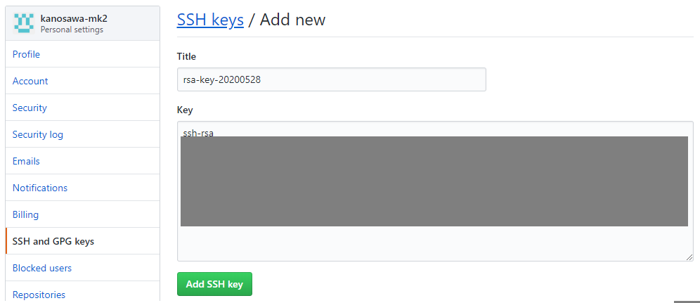

 | 8 | SSHが表示されればOK
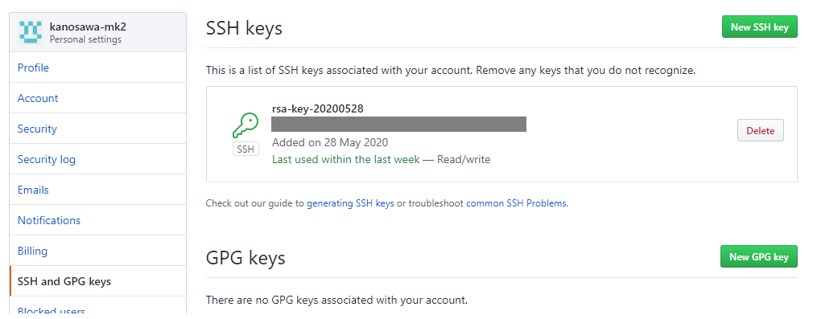

 | 5 | 「Save private key」をクリック

 | 6 | 任意の名前を設定して保存
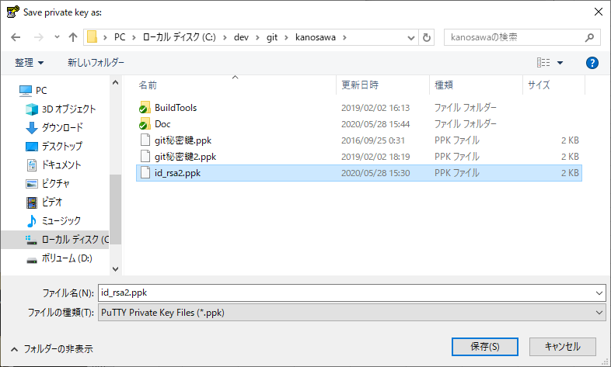

 | 7 | PuTTYgenを終了する。

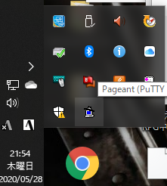
 | 8 | タスクトレイにいる、Pageantをダブルクリック
 |  |  | 起動していなかったらメニューから起動
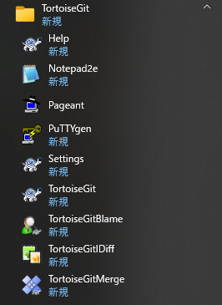

 | 9 | 「Add Key」をクリック
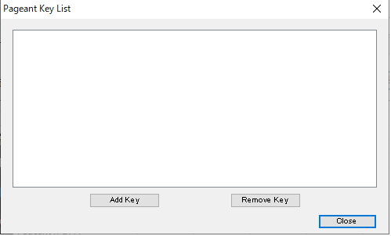

 | 10 | 6で保存した秘密鍵のファイルを選択し、開くをクリック
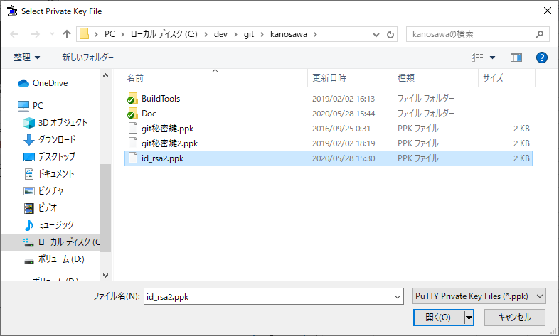

 | 11 | 一覧に追加されればOK。Closeで閉じる。
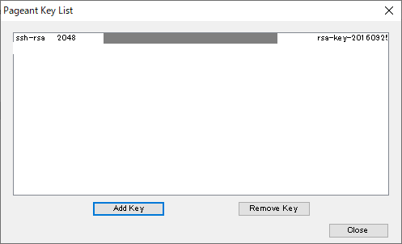

 | 12 | TortoiseGitのSettingsをクリック

 | 13 | Networkをクリックし、SSH clientに「TortoiseGitPlink.exe」のパスを設定する。次に、OKで閉じる。
 |  | C:\Program Files\TortoiseGit\bin\TortoiseGitPlink.exe
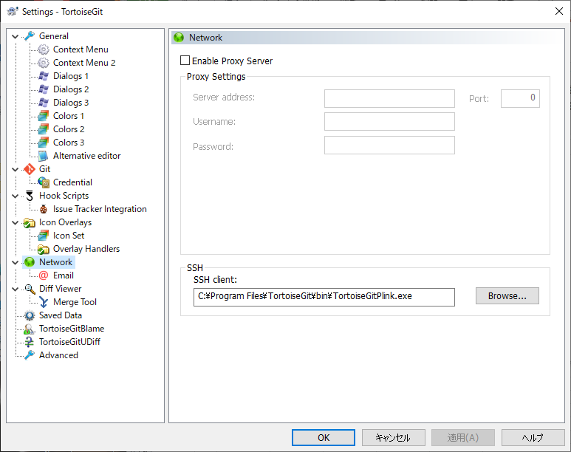

 | 14 | 以上で完了です。

 |  | コミット確認

